Распил досок
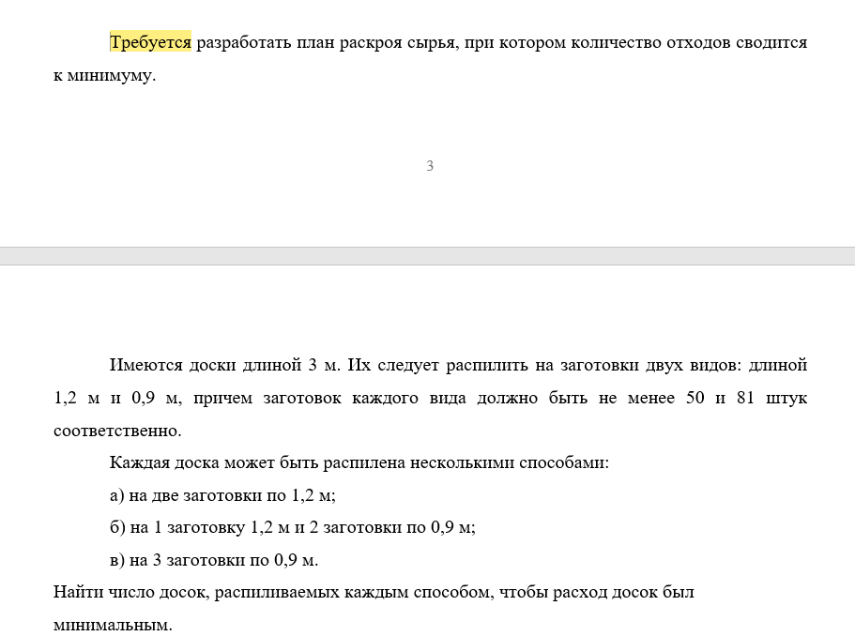

 | Виды досок | А | Б
 |  | 1.20 | 0.90
 |  |  |  |  |  | Количество |  | Изд.
х1 | 7 | 1.2 | 1.2 |  |  | 14 | 7 | 4.2
х2 | 36 | 1.2 | 0.9 | 0.9 |  | 36 | 72 | 0
х3 | 0 | 0.9 | 0.9 | 0.9 |  | 0 | 0 | 0
 |  |  |  |  | Итого | 50 | 79 | 4.2 | Целевая функция - минимизировать
 | Ограничения | 50
 |  | 81

